ログイン画面
システム名 |  |  | アイエスエイプランECサイト |  |  |  |  | 作成日 |  | 2019/11/07 |  | 作成者 | 岩田侑大
カテゴリ |  |  | 問い合わせフォーム画面 | 機能名称 |  |  |  | 更新日 |  | 2019/11/08 |  | 更新者 | 岩田侑大

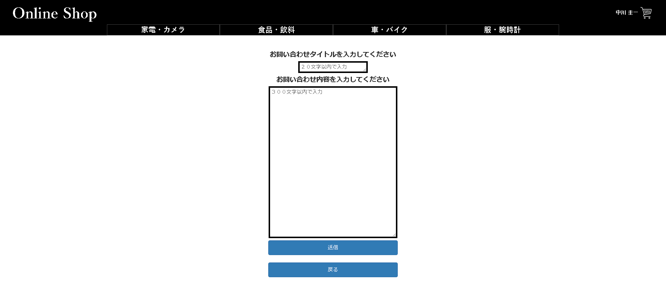
 | ■ログイン画面 | 問い合わせフォーム画面
 |  |  |  |  | No. | 項目名 | オブジェクト |  | 内容

 |  |  |  |  | 1 | 問い合わせタイトル | input |  | 問い合わせタイトルを入力するフォーム
2
3
1
 |  |  |  |  | 2 | 問い合わせ内容 | input |  | 問い合わせ内容文を入力するフォーム

 |  |  |  |  | 3 | 送信ボタン | button |  | 押下すると問い合わせタイトル、問い合わせ内容を送信するボタン
 |  |  |  |  |  |  |  |  | 送信完了画面へ遷移 2019/11/08 JTM14 対応 岩田侑大
 |  |  |  |  | 4 | 戻るボタン | button |  | 押下すると１つ前の商品詳細画面へ遷移するボタン

 |  |  |  |  | 5 | 送信完了画面 |  |  | No.3送信ボタンを押下すると遷移されるページ
 |  |  |  |  |  |  |  |  |  |  | 2019/11/08 JTM14 対応 岩田侑大
 |  |  |  |  | 6 | 商品画面に戻るボタン |  |  | 直近までいた商品詳細画面へ遷移する。
 |  |  |  |  |  |  |  |  |  |  | 2019/11/08 JTM14 対応 岩田侑大

4

 | ■送信完了画面
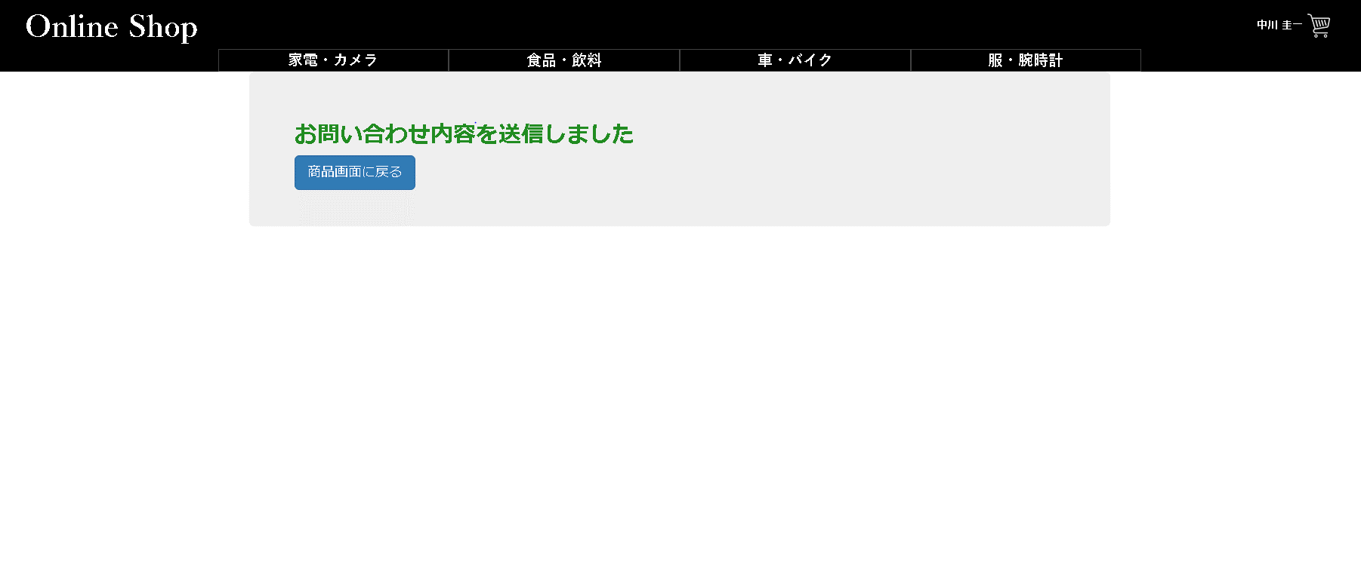

５
６

ⒸISA Plan, Inc.

